Sheet1
提 案 書

アタック＆クリーンギフトKAG-50 |  | 参考上代 | ¥5,000 | 販売価格
 |  | （税別） |  | （税別）
【JAN】 | 4562121884014
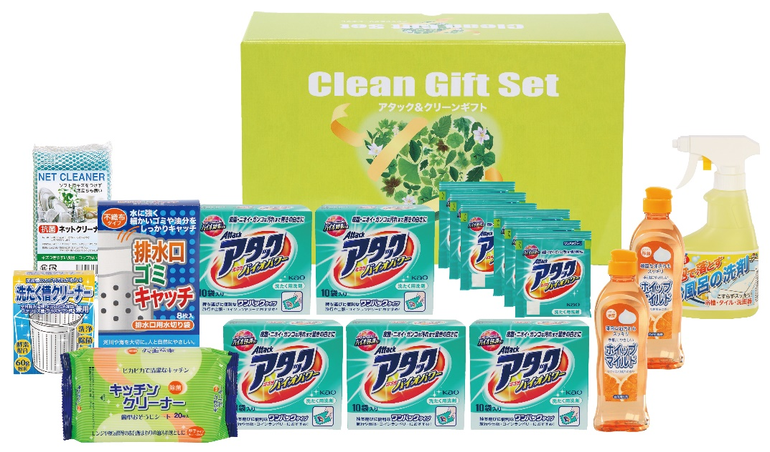 |  |  | 【商品番号】 6370 【パッケージサイズ】 372×228×122㎜・3300ｇ 【個装形態】 化粧箱入 【入数】 5 【セット内容】 花王アタック(10包)×5・花王アタック(3包)×2・ホイップマイルド(台所洗剤・250ml)×2・お風呂の洗剤スプレー(300ml)×1・キッチンクリーナー(20P)×1・洗たく槽クリーナー×1・排水口ゴミキャッチ(8P)×1・抗菌ネットクリーナー×1 【生産国】 日本・中国

